Formato
Formato de solicitud de inclusión de nuevos bienes en Grandes Superficies
 |  |  |  |  | Nombre Gran Almacén: | CLARYICON SAS Mónica Triana - 3105862070 monica.triana@onescreensolutions.com
Solicitud de la Entidad Estatal |  |  |  |  | Respuesta del Gran Almacén
Elemento / bien | Código UNSPSC a cuarto nivel | Características técnicas del bien | Cantidades estimadas de compra | Ciudad de despacho | Nombre del bien disponible | Características técnicas del bien disponible | Valor unitario incluido IVA
Televisor de 65 pulgadas | 52161505 | Televisor FLAT LED Smart TV 65 pulgadas Crystal UHD 4K /3,840 x 2,160 /HDR / DVB-T2 /LAN /WIFI 5 / Bluetooth 5.2 / Google Meet / AirPlay 2 /modo ambiente/ Modo Juego/ HDMI x 3/ USB x1 /abre y edita archivos de Office Garantía 1 año | 5 | Barrancabermeja | Televisor Samsung FLAT LED Smart TV 65 pulgadas Crystal UHD 4K /3,840 x 2,160 /HDR / DVB-T2 /LAN /WIFI 5 / Bluetooth 5.2 / Google Meet / AirPlay 2 /modo ambiente/ Modo Juego/ HDMI x 3/ USB x1 /abre y edita archivos de Office/ Garantía 1 año | Televisor Samsung FLAT LED Smart TV 65 pulgadas Crystal UHD 4K /3,840 x 2,160 /HDR / DVB-T2 /LAN /WIFI 5 / Bluetooth 5.2 / Google Meet / AirPlay 2 /modo ambiente/ Modo Juego/ HDMI x 3/ USB x1 /abre y edita archivos de Office/ Garantía 1 año | $ 2,680,475 |  | $ 13,402,375
Televisor de 58 pulgadas | 52161505 | Televisor FLAT LED Smart TV 58 pulgadas Crystal UHD 4K /3,840 x 2,160 /HDR / DVB-T2 /LAN /WIFI 5 / Bluetooth 5.2 / Google Meet / AirPlay 2 /modo ambiente/ Modo Juego/ HDMI x 3/ USB x1 /abre y edita archivos de Office/ Garantía 1 año, | 30 | Barrancabermeja | Televisor Samsung FLAT LED Smart TV 55 pulgadas Crystal UHD 4K /3,840 x 2,160 /HDR / DVB-T2 /LAN /WIFI 5 / Bluetooth 5.2 / Google Meet / AirPlay 2 /modo ambiente/ Modo Juego/ HDMI x 3/ USB x1 /abre y edita archivos de Office/ Garantía 1 año | Televisor Samsung FLAT LED Smart TV 55 pulgadas Crystal UHD 4K /3,840 x 2,160 /HDR / DVB-T2 /LAN /WIFI 5 / Bluetooth 5.2 / Google Meet / AirPlay 2 /modo ambiente/ Modo Juego/ HDMI x 3/ USB x1 /abre y edita archivos de Office/ Garantía 1 año | $ 2,323,951 | Al no contar con la referencia de 58", se proponen opciones de 55" y de 60" para consideración de la entidad.
Televisor de 58 pulgadas | 52161505 | Televisor FLAT LED Smart TV 58 pulgadas Crystal UHD 4K /3,840 x 2,160 /HDR / DVB-T2 /LAN /WIFI 5 / Bluetooth 5.2 / Google Meet / AirPlay 2 /modo ambiente/ Modo Juego/ HDMI x 3/ USB x1 /abre y edita archivos de Office/ Garantía 1 año, | 30 | Barrancabermeja | Televisor Samsung FLAT LED Smart TV 60 pulgadas Crystal UHD 4K /3,840 x 2,160 /HDR / DVB-T2 /LAN /WIFI 5 / Bluetooth 5.2 / Google Meet / AirPlay 2 /modo ambiente/ Modo Juego/ HDMI x 3/ USB x1 /abre y edita archivos de Office/ Garantía 1 año | Televisor Samsung FLAT LED Smart TV 60 pulgadas Crystal UHD 4K /3,840 x 2,160 /HDR / DVB-T2 /LAN /WIFI 5 / Bluetooth 5.2 / Google Meet / AirPlay 2 /modo ambiente/ Modo Juego/ HDMI x 3/ USB x1 /abre y edita archivos de Office/ Garantía 1 año | $ 2,439,143 |  | $ 73,174,290
Soporte para TV de 65" | 45111802; 43212002 | Soporte de pared inclinable y articulado para televisores de 65" | 5 | Barrancabermeja | Soporte de pared inclinabley articulado para televisores de 40" a 80" | Se adapta a pantallas planas de 40"-80" ¦ Conformidad con VESA: 200 * 200, 400 * 200, 400 * 400, 600 * 400, 300X300 mm. ¦ Inclinación: + 5 ° ~ -3 ° ¦ Capacidad de carga: 100lbs ¦ Material: SPCC, tubo de acero soldadura electronica y cubre cables en plástico. ¦ Color: Negro | $ 197,302 |  | $ 986,510
Soporte para TV de 58" | 45111802; 43212002 | soporte de pared inclinable y articulado para televisores de 58" | 30 | Barrancabermeja | Soporte de pared inclinabley articulado para televisores de 40" a 80" | Se adapta a pantallas planas de 40"-80" ¦ Conformidad con VESA: 200 * 200, 400 * 200, 400 * 400, 600 * 400, 300X300 mm. ¦ Inclinación: + 5 ° ~ -3 ° ¦ Capacidad de carga: 100lbs ¦ Material: SPCC, tubo de acero soldadura electronica y cubre cables en plástico. ¦ Color: Negro | $ 197,302 | 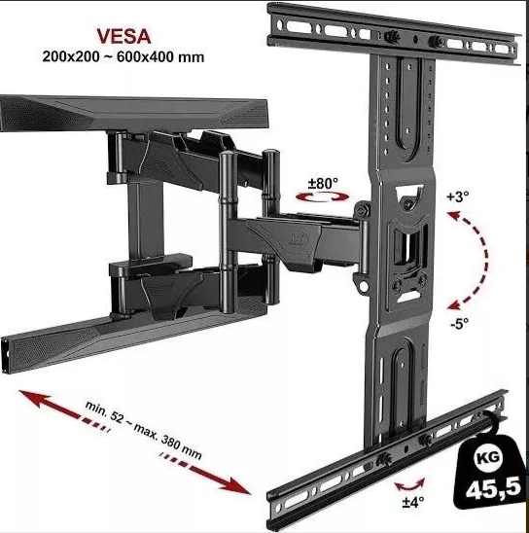 | $ 5,919,060

 |  |  |  |  |  |  |  |  | $ 93,482,235

